Sheet1
射撃フェーズの開始演出
 |  |  | ロボ

 |  |  | エネミーが防衛ライン突破、もしくは射影機全部使いきったら
 |  |  | 射撃フェーズの演出開始

 |  |  | 三人称視点

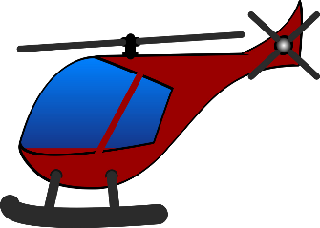

 |  |  | ヘリ
 |  |  | 斜め上くらいからちょっと浮きつつプレイヤーに近寄る感じ

博士の演出
ヘリをよこしたから乗れ的なテキスト
 |  |  | プレイヤー
 |  |  | 防衛ラインに入ったら操作できないようにする

 | フェード


 |  |  | ビルの屋上に移動

 |  |  | へり
 |  |  | 横を通過していく感じ
 |  |  | 通り過ぎる時に真ん中あたりでプレイヤーを落としていく

博士の演出
そこからねらうんじゃーーーー的な

 |  | プレイヤーの正面にカメラを寄せる

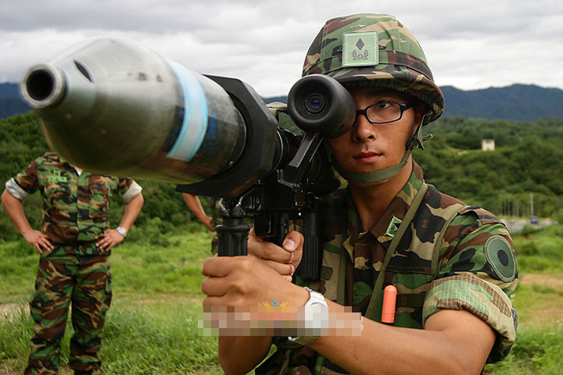

 |  |  | プレイヤーに銃を構えるアニメーションを再生

 |  | カメラをプレイヤー背中のほうへ旋回しつつロボットのほうにカメラを向ける

 |  |  |  | カメラの視点
 |  |  |  |  | カメラの視点

レントゲン

